Sheet1
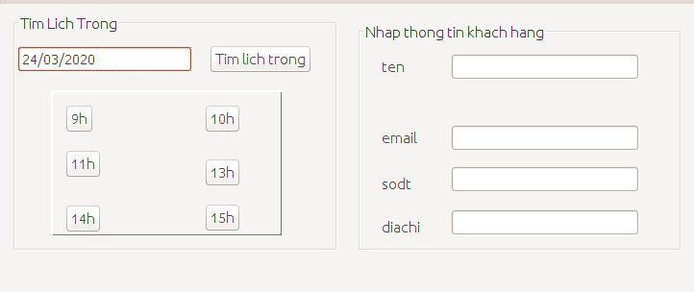
Tên dự án | Hệ thống quản lí cửa hàng chăm sóc sắc đẹp
Phiên bản | v0.1
Môi trường kiểm thử | /Ubuntu, Netbean IDEA
Modul | 4
Tác giả | Trần Thế Lâm
Ngày tạo | 2019-11-20
Pass | Fail | Untested | N/A | Số lượng TC

Pass | Fail | Untested | N/A | Number of test case

ID | Feature | Test Case Description | Test data | Expected Result | Date | Results | Tester | Note
Kiểm thử giao diện chung
1 | Kiểm thử giao diện chung | 1.Kiểm tra chữ, các trường UI thiết kế |  | 1. Text không sai chính tả Định dạng chữ với số thống nhất
2 |  | 1.Kiểm tra bố cục màn hình |  | 1. Các lable, textbox bố chí thẳng hàng có độ dài và độ rộng bằng nhau Các vùng nhập được thống nhất
3 |  | 1.Kiểm tra thông báo lỗi |  | 1.Dễ hiểu với người dùng, thông điệp lỗi mang tính chất thông báo không khiển trách người dùng
4 |  | 1.Kiểm tra dữ liệu nhập vào tại trường tìm kiếm |  | 1. Tại trường tìm kiếm Dữ liệu nhập vào trong khoảng từ không quá 50 ký tự
5 |  | 1.Kiểm tra bắt sự kiện |  | 1. Thực hiện đúng các click => đến chức năng
6 |  | 1.Kiểm tra các dữ liệu thừa trên màn hình |  | 1. Các chức năng màn hình gồm chức năng được mô tả trong tài liệu đặc tả
7 |  | 1.double click vào các phần và option trên màn hình |  | 1. Các phần được active , không bị bôi đen
Chức năng nhận khách
8 | Tìm thông tin khách hàng đã đặt lịch | 1. Nhập tên khách hàng 2.click vào nut "Tim" |  | 2. Thông tin cơ bản của khách hàng được tìm kiếm và hiển thị bao gồm các option như mô tả : ten, so dien thoai, email, lich da dat (trong ngay)
9 | Tạo lịch cho khách hàng chưa đặt lịch | 1. Click "Tim slot trong" 2. Chon slot trống thích hơp 3. Nhập thông tin của khách hàng |  | 1. Hiển thị slot trống trong ngày 3. Hiển thị thông báo thành công
10 | Nhập dịch vụ, nguyên liệu thích hơp | 1. Nhập tên và click vào nút "Tim kiem" 2. Chọn dịch vụ nguyên liệu thích hợp |  | 1. Giao diện hiển thị các dịch vụ trong cơ sở dữ liệu được tìm kiếm 2.Dịch vụ, nguyên liệu được thêm vào hóa đơn tạm tính
11 | Nhập dịch vụ, nguyên liệu không thích hơp | 1. Nhập tên và click vào nút "Tim kiem" |  | 1. Hiển thị thông báo không có dịch vụ, nguyên liệu trong cơ sở dữ liệu
12 | Chọn nhân viên phục vụ ứng với từng dịch vụ | 1. Click nút "Hoan tat" ở bước chọn dịch vụ nguyên liệu 2. Click vào nhân viên phục vụ phù hợp |  | 1. Hien thi danh sach nhan vien dang doi voi dich vu tuong ung 2. Thêm thông tin nhân viên phục vụ vào hóa đơn dịch vụ
13 | kiểm tra nhập các giá trị sai định dạng | 1. Click vào nhập tên khách hàng 2. Nhập các kí tự sai định dạng vào các trường : vd: @#!$ 3. Confirm thông báo |  | 3. Hiển thị thông báo lỗi nhập sai định dạng
14 |  | 1. Click vào nhập tên dịch vụ, nguyên liệu 2. Nhập các kí tự sai định dạng vào các trường : vd: @#!$ 3. Confirm thông báo |  | 3. Hiển thị thông báo lỗi nhập sai định dạng

I . Giao diện hức năng nhân khách
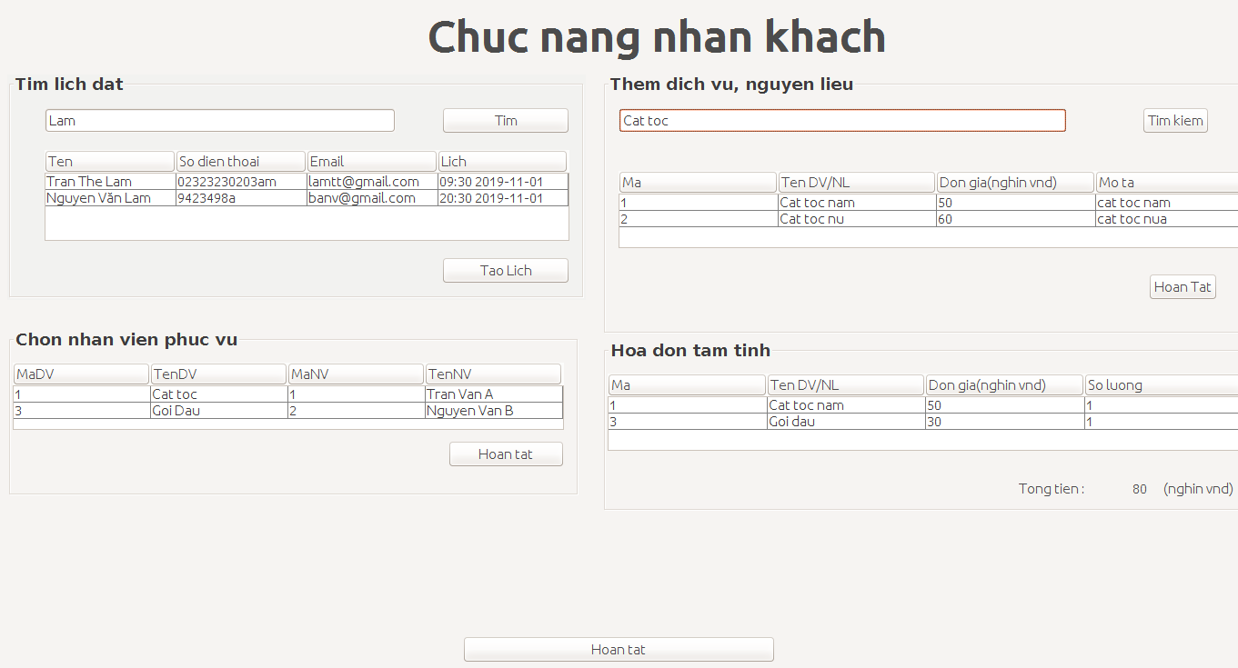

II. Giao diện chức năng tạo lịch

